Problem
เนื่องจากกล่องที่มีอยู่ใน WH มีกล่องบางส่วนที่รับเข้ามาในระบบแล้ว แต่ Location box ไม่มีการเปลี่ยนสถานะ และทดลองรับอีกครั้ก็ไม่สามารถรับเข้า WH ได้

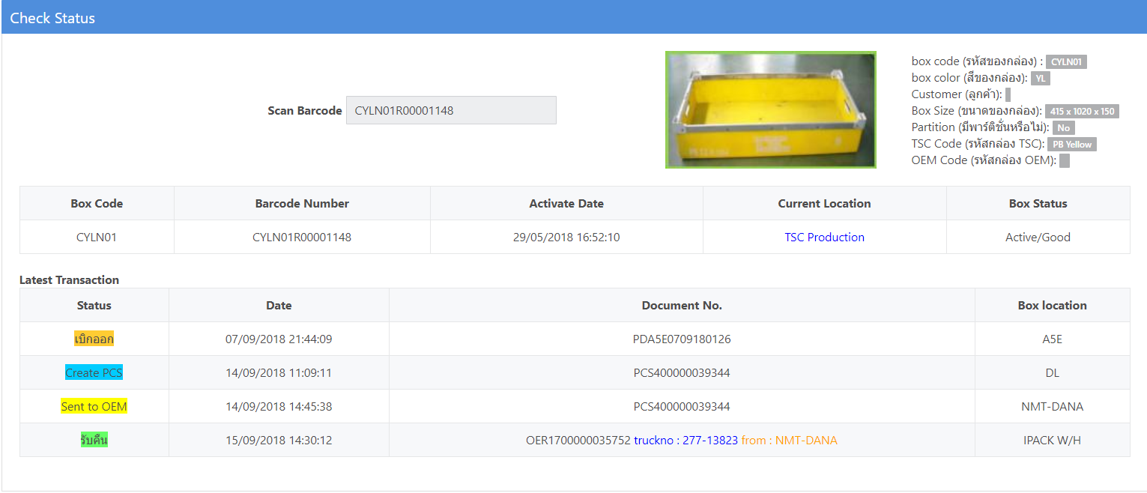

Barcode | ปัญหา
CYLN01R00001148 | สถานะอยู่ที่ TSC_PD ไม่สามารถรับเข้า WH ได้
CYLN01R00001138 | สถานะอยู่ที่ TSC_PD ไม่สามารถรับเข้า WH ได้
CYLN01R00000200 | สถานะอยู่ที่ TSC_PD ไม่สามารถรับเข้า WH ได้
CYLN01R00001141 | สถานะอยู่ที่ TSC_PD ไม่สามารถรับเข้า WH ได้
CYLN01R00001156 | สถานะอยู่ที่ TSC_PD ไม่สามารถรับเข้า WH ได้
CGRN01R00002247 | สถานะอยู่ที่ TSC_DL ไม่สามารถรับเข้า WH ได้
CYLN01R00000273 | สถานะอยู่ที่ TSC_DL ไม่สามารถรับเข้า WH ได้
PBKT02R00000009 | สถานะอยู่ที่ WH IPACK แต่ไม่ขึ้นแสดงใน I-Wis

